ケース1
ケース1
 | Step1
 | Input/device.csvに
 | DEVICE_ID,IP,PORT
 | RTR001,192.168.1.10,5000
 | と入力する

 | Step2
 | ServerMain.javaを実行する
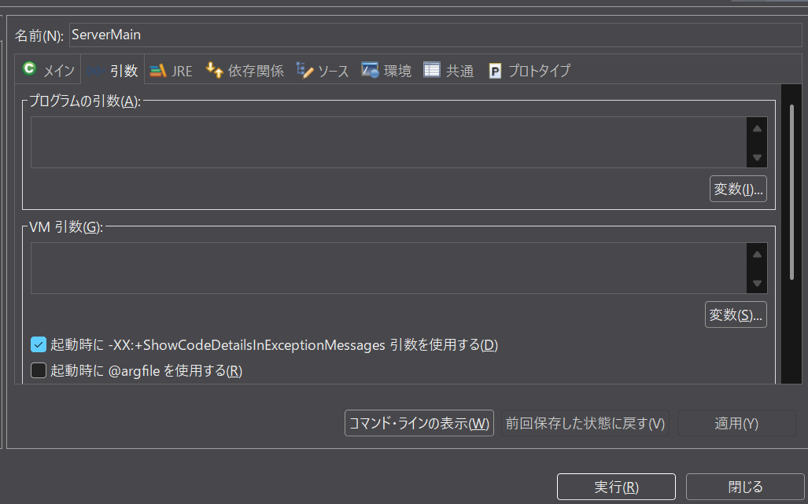

 | ↓

 | Step3
 | コマンドライン引数input/device.csv 5000でMain.javaを実行する
 | 結果
 | 送信完了
 | 応答ACK
 | とMain.java側のコンソールに表示される



  

